상품제안서
네오프렌 런치백 | 상품코드: S47138

 |  |  |  |  |  |  | 02-713-8555 | www.synergygift.co.kr
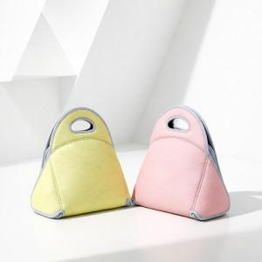

【상세/제작정보】 | <p><span style="font-size: 18.6667px;">※실크인쇄 양면인쇄시 디자인 다를 경우 판비 발생</span>​</p>

【인쇄/포장옵션】 | 실크, 풀칼라 / OPP(비닐)

【공급단가】 | 수량 | 50~ | 100~ | 500~ | 1,000~ | 3,000~
*VAT별도 | 단가 | 18,200원 | 17,220원 | 16,380원 | 15,960원 | 15,680원

【상품 URL】 | https://www.synergygift.co.kr:443/src/goods_detail.php?gdno=47138

